Screen design
Document | Detail Design | System | #REF! |  | Creater |  | #REF! | Create date | #REF!
User | Demo | System | #REF! |  | Updater |  |  | Update date
 |  | Program ID |  | User master detail

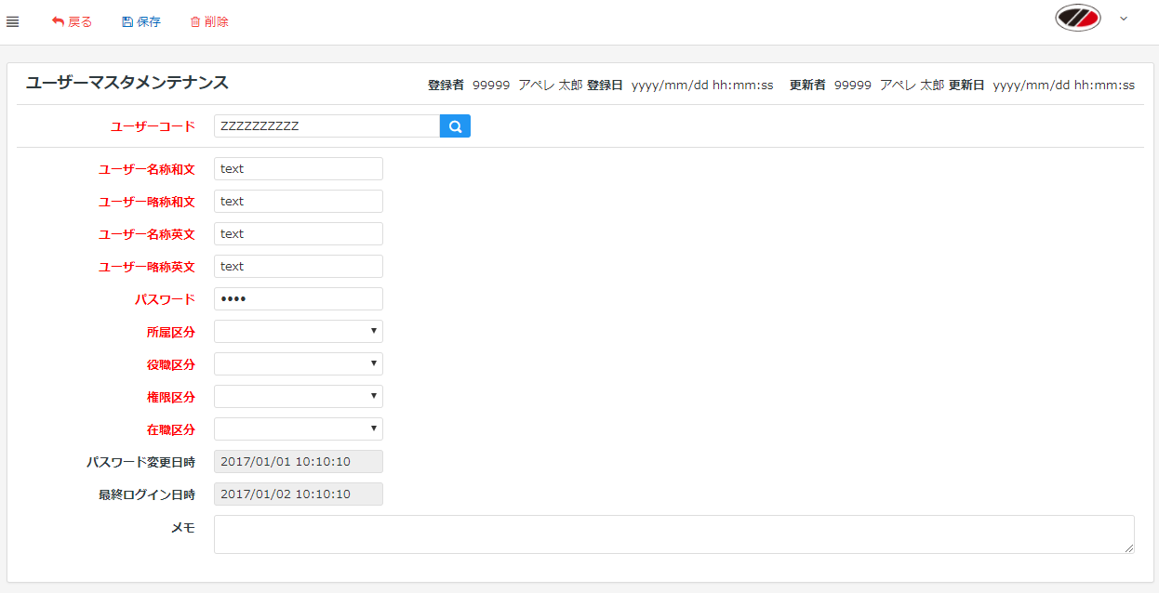
A
B
C
D
E
F
k1
h1
h2
h3
h4
h5
h6
h7
h8
h10
h12
h9
h11
 |  |  |  |  |  | 仕 様

特記事項

